CNC_Log
Serial_Number | Part_Name | Quantity | Material | Machining_Process | Surface_Finish | Notes | Image
22 | 显示屏壳体 | 1 | 树脂 | N/A | 无
23 | 右饰片 | 1 | 树脂 | N/A | 无
24 | 左饰片 | 1 | 树脂 | N/A | 无 |  | 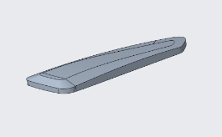
25 | 装饰片1 | 1 | 树脂 | N/A | 无 |  | 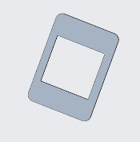
26 | 装饰片2 | 1 | 树脂 | N/A | 无 |  | 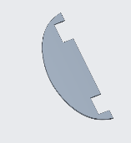
27 | 转接座 | 1 | 树脂 | N/A | 无 |  | 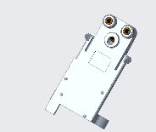
28 | 转轴座 | 1 | 树脂 | N/A | 无 |  | 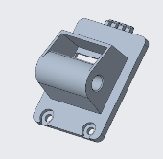
29 | 主板 | 1 | 树脂 | N/A | 无 |  | 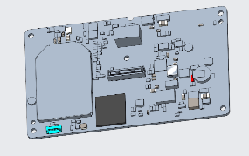
30 | 主壳体 | 1 | 树脂 | N/A | 无 |  | 